第五章
7.类的各成员之间的定义顺序没有任何影响，各成员之间可以相互调用，但需要指出的是，static修饰的成员不能访问没有static修饰的成员
8.定义成员变量的修饰符：修饰符可以省略，也可以是public、protected、private、static、final，其中public、protected、private三个最多只能出现其中之一，可以与static、final组合起来修饰成员变量。
9.定义方法变量的修饰符：修饰符可以省略，也可以是public、protected、private、static、final、abstract，其中public、protected、private三个最多只能出现其中之一，abstract和final最多只能出现其中之一
 | 他们可以与static组合起来修饰方法。
10.static：静态成员不能直接访问非静态成员。有static修饰的成员属于类本身，没有static修饰的成员属于该类的实例。

5.1.2 对象的产生和使用
 | 1.创建对象的根本途径是构造器，通过new关键字来调用某个类的构造器即可创建这个类的实例。
 | 2.static修饰的方法和成员变量，既可以通过类来调用，也可通过实例来调用；没有使用static修饰的普通方法和成员变量，只可通过实例来调用。
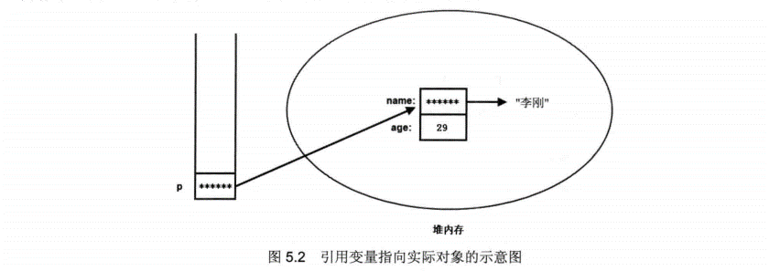
 | 3

 | 栈内存里的引用变量并未真正存储对象的成员变量，对象的成员变量的数据实际存放在堆内存里；而引用变量只是指向该堆内存里的对象。一个对象
 | 被创建成功以后，这个对象将保存在堆内存中，java程序不允许直接访问堆内存中的对象，只能通过该对象的引用操作该对象。
 | 如果堆内存里的对象没有任何变量指向该对象，那么程序将无法再访问该对象，这个对象也就变成了垃圾，java的垃圾回收机制将回收该对象，释放该对象所占的内存区。
 | 因此，如果希望通知垃圾回收机制回收某个对象，只需切断该对象的所有引用变量和它之间的关系即可，也就是把这些引用变量赋值为null。

5.1.4 对象的this引用
 | 1.this关键字总是指向调用该方法的对象。
 | 2.对于static修饰的方法而言，则可以使用类来直接调用该方法，如果在static修饰的方法中使用this关键字，则这个关键字就无法指向合适的对象。所以
 | static修饰的方法中不能使用this引用。所以static修饰的方法不能访问不使用static修饰的普通成员，因此java语法规定：静态成员不能直接访问非静态成员。
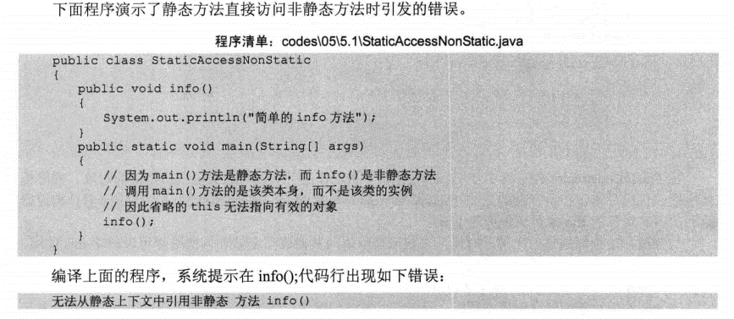

 | 3.如果方法里有个局部变量和成员变量同名，但是又要访问这个成员变量，就需要用this。

5.2 方法详解
 | 1.方法的所属性：方法不能独立存在，方法必须属于类或者对象。使用了static修饰，则这方法属于这个类，否则这个方法属于这个类的实例。
 | 2.方法不能独立存在的，调用方法也必须使用类或者对象作为主调者。

 | 3.如果声明方法时包含了形参声明，则调用方法时必须给这些形参指定参数值，调用方法时实际传给形参的参数值也被称为实参。Java方法的参数参数传递方式只有一种：值传递。
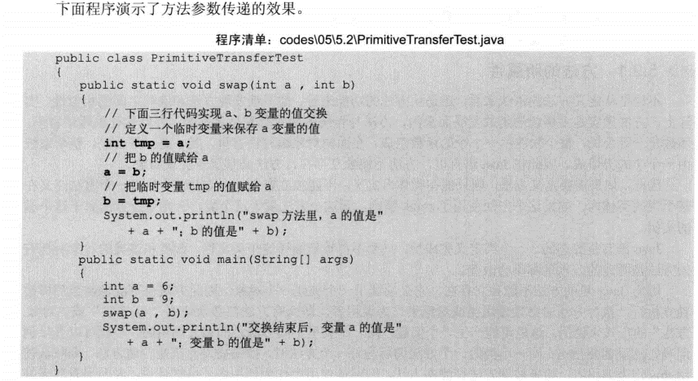
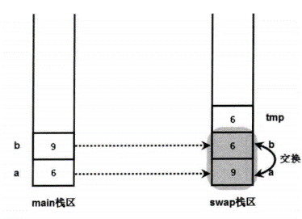
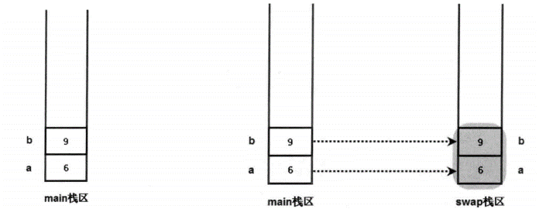

 | 4.java对于引用类型的参数传递，一样采用的是值传递方式。传递的是引用变量。
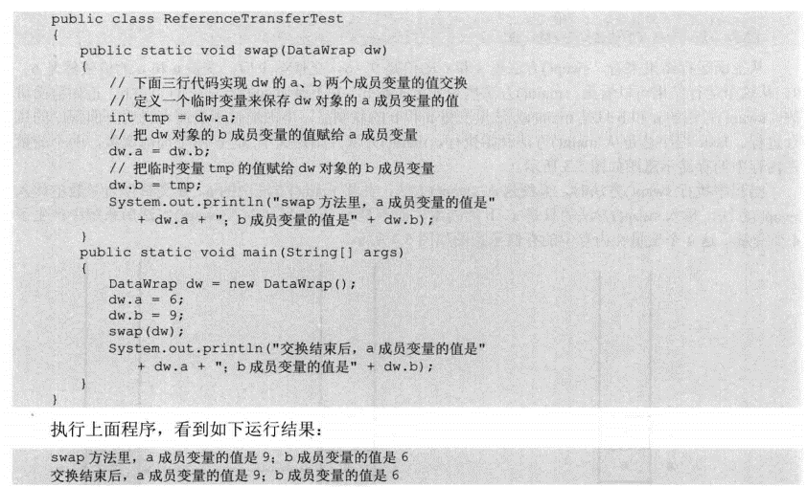
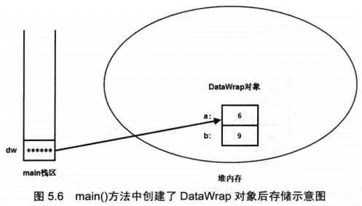
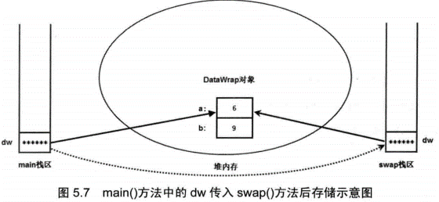

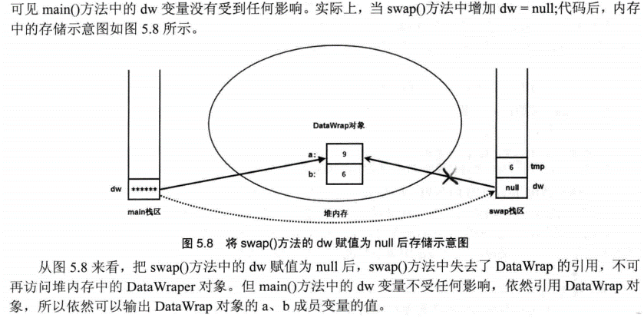

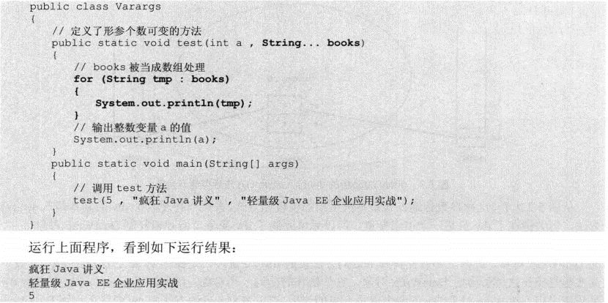
 | 5 |  |  | 个数可变的形参只能处于形参列表的最后。
 |  |  |  | 一个方法中只能有一个长度可变形参

 | 6.递归一定要向已知的方向递归，不能死循环。
 | 7.如果同一个类中包含了两个或两个以上方法名相同，但形参列表不同，则被称为方法重载。
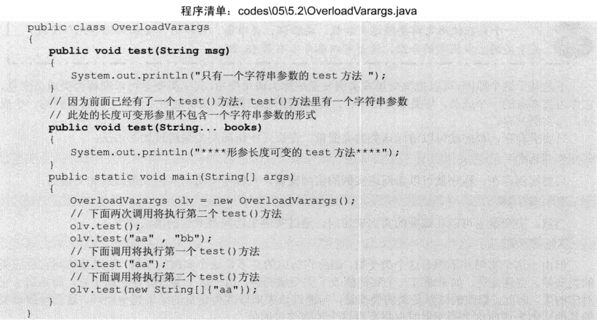

 | 8.成员变量和局部变量 | 成员变量：类里定义的变量，也就是前面所介绍的field。
 |  | 局部变量：在方法里定义的变量。
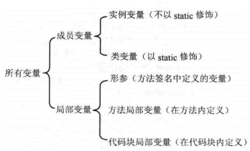
 |  |  | 从该类的实例被创建起开始存在，直到系统完全销毁这个实例。

 |  |  | 从该类的准备阶段起开始存在，直到系统完全销毁这个类，类变量的作用域和这个类的生存范围相同

 |  |  | 作用域是在整个方法内有效

 |  |  | 作用域是从定义该变量的地方生效，到该方法结束时失效。

 |  |  | 作用域是从定义该变量的地方生效，到该方法结束时失效。
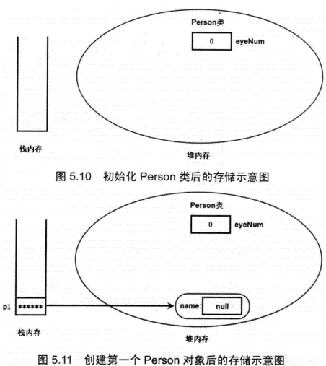
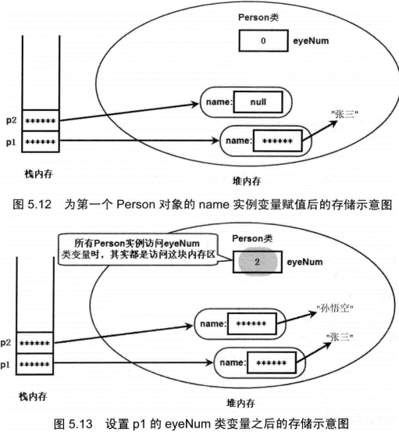
 | 变量在同一作用域内不允许同名。

 | 9.成员变量存在于堆内存的对象中。局部变量与成员变量不同，局部变量不属于任何类或实例，因此它总是保存在其所在方法的栈内存中。如果局部变量是基本类型的变量，则直接把这个
 | 变量的值保存在该变量对应的内存中；如果局部变量是一个引用类型的变量，则这个变量里存放的是地址，通过该地址引用到该变量实际引用的对象或数组。

 | 10.访问控制级别

 | 11.包：java规定，位于包中的类，在文件系统中也必须有与包名层次相同的目录结构。

5.5 深入构造器
 | 1.创建一个对象时，默认的初始化会把所有基本类型的实例变量设为0（数值型）或false（布尔型），把所有的引用类型的实例变量设为null。
 | 2.为了在构造器B中调用构造器A，又不会重新创建一个java对象，可以使用this关键字。This("a","b");

5.6 类的继承
 | 1.类只能有一个直接继承。
 | 2.子类包含与父类同名方法的现象被称为方法重写override。要遵循两同两小一大的原则：两同：方法名相同、形参列表相同；两小：子类方法返回值类型应比
 | 父类方法返回值类型更小或相等，子类方法声明抛出异常类应比父类方法声明抛出异常类更小或相等；一大指的是子类方法的访问权限应比父类方法的访问权限更大或相等。
 | 3.需要在子类方法中调用父类被覆盖的方法，可以用super来调用。同this一样不能出现在static修饰的方法中。
 | 子类么有包含和父类同名的成员变量时，无须显式会用super或父类名作为调用者。没有显式指定调用者，查找顺序为：1.查找该方法中是否有同名的局部变量；2.查找当前类中是否包含
 | 同名的成员变量。3.查找直接父类中是否包含同名的成员变量，依次寻找所有父类，直到object类。如果找不到，则系统编译错误。

5.7 多态

